Тест-кейс 1
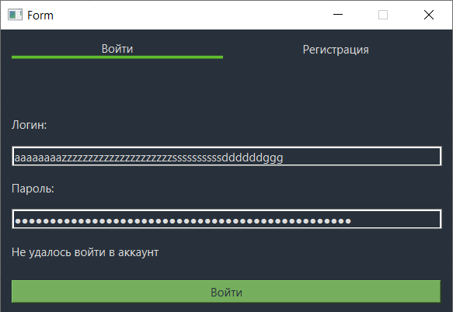
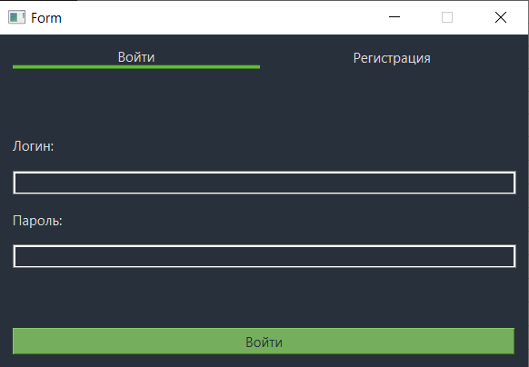
 | Наименование: | Проверка Авторизации |  |  | №: | 1
 | Описание: | Тест-кейс для проверки авторизации пользователя |  |  | Статус: | проведён
 |  |  |  |  | Дефекты №: | 1
 | Тестировщик: | Гертнер Андрей |  |  | Дата: | 5-Jun-2024

 | Начальные условия:
 | <список параметров> | <соответствующие значения> | <отметка о проверке при выполнении кейса>

3 | шагов | Число шагов по статусам: | 2 | 1 | 0 | % Complete: | 100%
Шаг | Действие | Ожидаемый результат | Pass | Fail | N/A | Фактический результат | № дефекта
1 | Запустить приложение | Открылось окно авторизации, регистрации | x |  |  | Открылось окно авторизации, регистрации
2 | Ввести логин и пароль из списка значений | Открылось окно функционала программы | x |  |  | Открылось окно функционала программы
3 | Нажать кнопку "Войти" | Открылось окно, в котором можно узнать свою статистику |  | x |  | Открылось окно, в котором можно узнать свою статистику | 1

 | Список значений: | Логин |  | пароль
 |  | aaaaaaaazzzzzzzzzzzzzzzzzzzzzssssssssssddddddggg |  | aaaaaaaazzzzzzzzzzzzzzzzzzzzzssssssssssddddddggg
 |  | logina |  | pass
 |  | a1s2d3f4g5h6 |  | 123
 |  | 1a1s2d3f4g |  | a
 |  | a |  | abcde
 |  | aa |  | 9012
 |  | aaab |  | 321
 |  | baaa |  | abab
 |  | aaba |  | 1111111
 |  | aa321b |  | qwerty
 |  | 1 |  | 42idf
 |  | 12 |  | ___w
 |  | 123 |  | 092-D_d
 |  | 321 |  | logina
 |  | 321aa |  | 1
 |  | пустая строка |  | nn23
 |  | пустая строка |  | пустая строка |  | дефект | 1
 |  | aa1aa |  | пустая строка
 |  | 1aa1 |  | 0g0g0g

Дефект
Название | Проверка Авторизации
№ дефекта | 1 | № тест-кейса | 1
Проект | Fixed | Компонент
Статус | fixed | Номер версии
Важность: | Trivial | Приоритет: | Low
Blocker | High | Opened
Critical | Medium | In progress
Major | Low | Retest
Minor |  | Fixed
Trivial |  | Closed
Назначен на |  | Автор | Гертнер Андрей
Описание | Шаги воспроизведения 1 Запустить приложение 2 Ввести логин и пароль из списка значений 3 Нажать кнопку "Войти" Ожидаемый результат: Сообщение "Не удалось войти в аккаунт" Наблюдаемый результат: Сообщение не отображается
Вложения | 